Indice

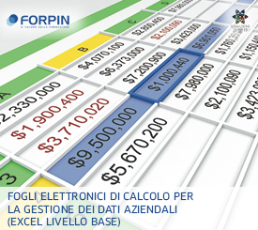
Gennaio
Luglio

Febbraio
Agosto

Marzo
Settembre

Aprile
Ottobre

Maggio
Novembre

Giugno
Dicembre

Prima Nota Cassa

Flusso di Cassa

www.risorseinrete.it

Totali
Grafico Flussi di Cassa
Flussi di Cassa
Nr. | Mese | Entrate | Uscite | Cassa
1 | Gennaio | 4,774,458.00 | - | 4,774,458.00
2 | Febbraio | - | - | -
3 | Marzo | - | - | -
4 | Aprile | - | - | -
5 | Maggio | - | - | -
6 | Giugno | - | - | -
7 | Luglio | - | - | -
8 | Agosto | - | - | -
9 | Settembre | - | - | -
10 | Ottobre | - | - | -
11 | Novembre | - | - | -
12 | Dicembre | - | - | -
Totale |  | 4,774,458.00 | - | 4,774,458.00

Indice

